Dashboard
BLOCK 139

 | VERSION | 1.0.0

Chuyên Đề Phát Triển Web 1

Evidance

hinh1

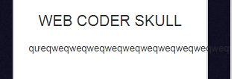
hinh2

hinh3


hinh4
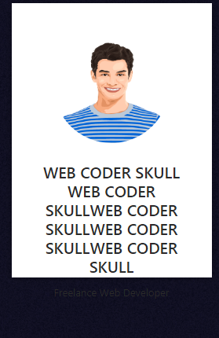

hinh5
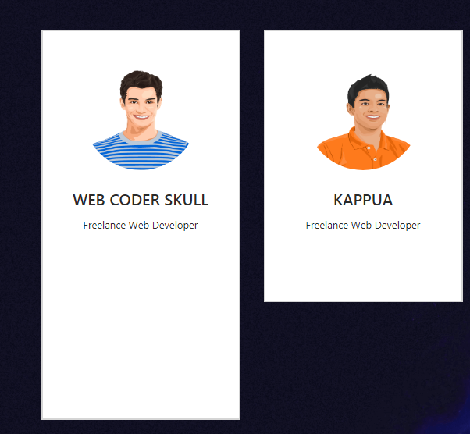

hinh6

hinh7

hinh8

hinh9

hinh10

 | hinh11

 | hinh12

 | hinh13

 | hinh14

 | hinh15

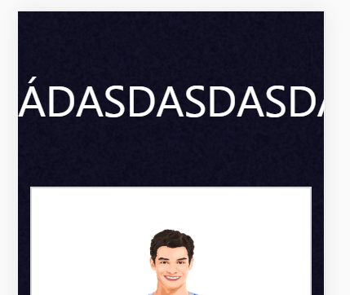
 | hinh16

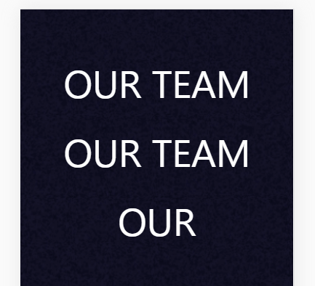
 | hinh17

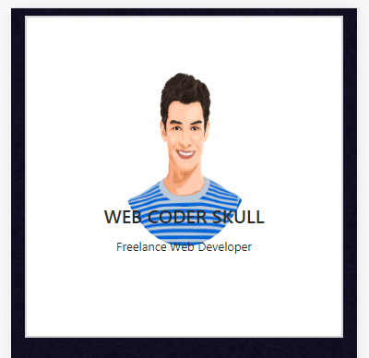
 |  | hinh18

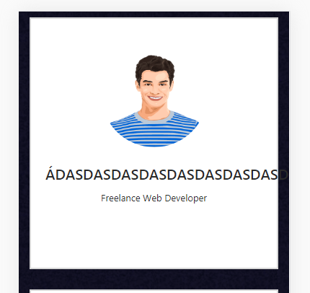

 |  | hinh19

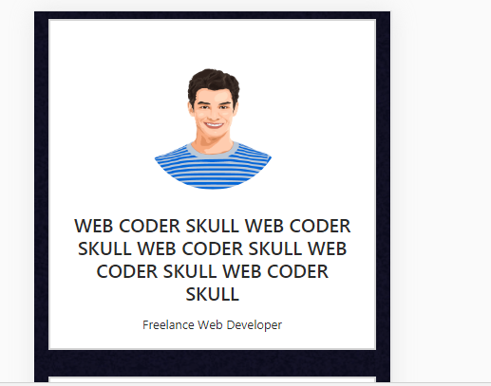
 |  | hinh20

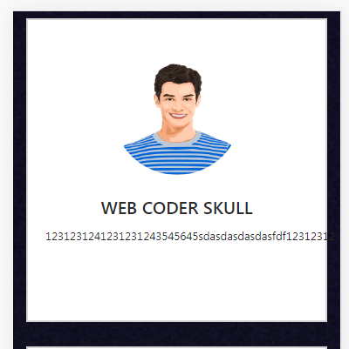

 |  | hinh21

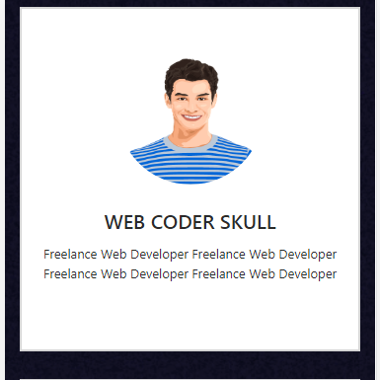
 |  | hinh22

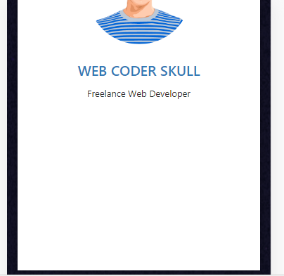
 | hinh23

